关系图
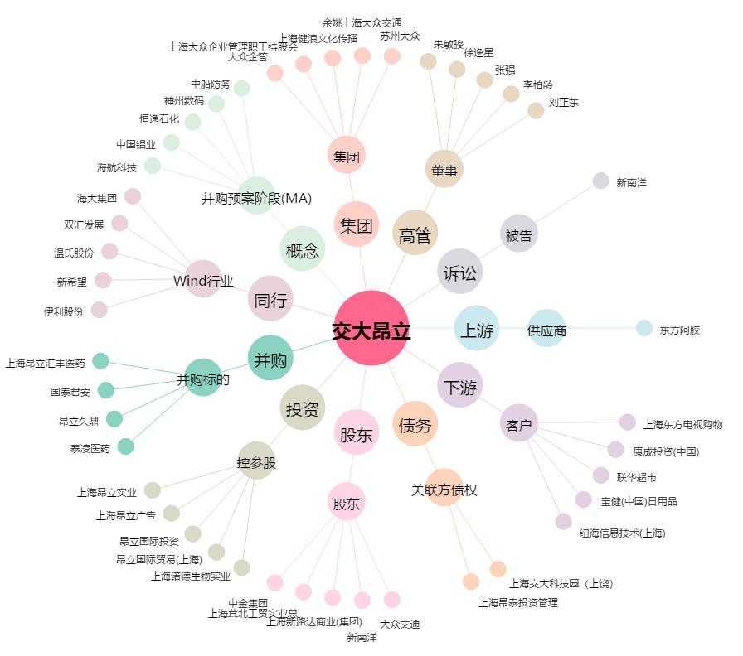
交大昂立[600530.SH] - 关系概览图

